설명서
대학별 검색 화면 | 대학 학과별 상세검색 화면

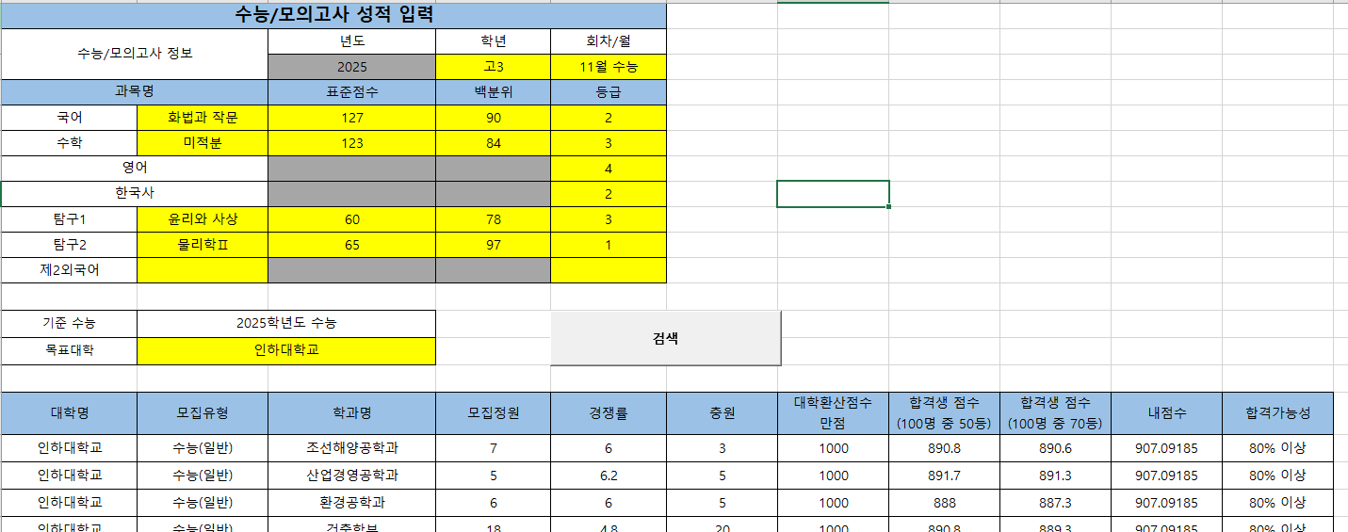
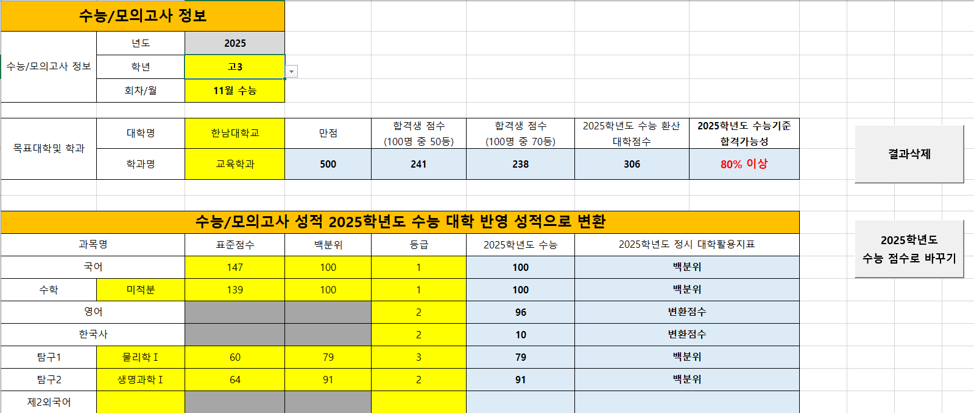

1. 노란색 칸에 정보를 입력하세요
2. 버튼을 위에서 부터
순서대로 누르세요

1. 노란색 칸에 정보를 입력하세요

2. 버튼을 눌러 검색

